Portada
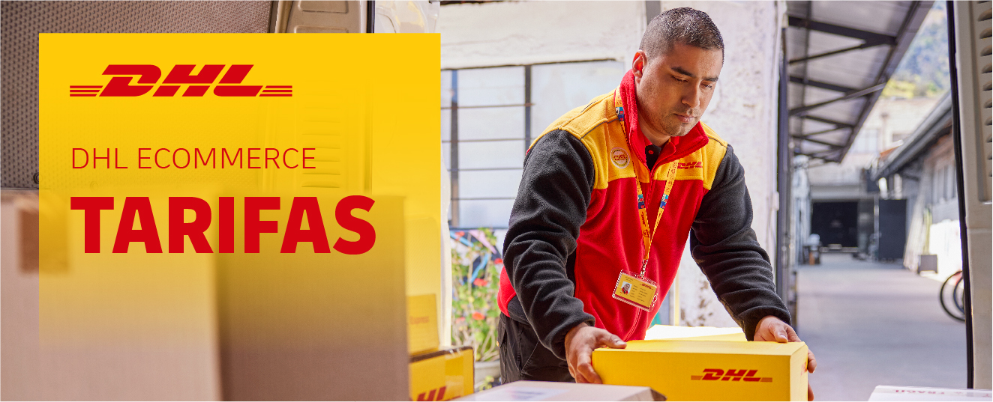
 |  | MAMPARAS DOCCIA, SL-PALETS-

DHL PARCEL EUROPLUS DOMÉSTICO LA MEJOR SOLUCIÓN PARA TUS ENVÍOS
DE PAQUETERÍA EMPRESARIAL
¡Más de
80 años de
experiencia
en transporte!
DHL Parcel Europlus Doméstico es un servicio terrestre de entrega a empresas en España y Portugal. En DHL Parcel ofrecemos soluciones integradas en tu proceso de negocio haciendo que enviar tus paquetes sea rápido y sencillo.

Entrega en 24/48 horas *
en España y Portugal
Recogida y entrega de tus
envios puerta a puerta
Envío de paquetes,
multibultos y palets
Un área de clientes para
gestionar tus envíos
Servicios de valor
añadido
Certificados ISO de calidad y medio
ambiente: ISO 9001 / ISO 14001
 | * Tiempos de tránsito estimados

DHL PARCEL EUROPLUS DOMÉSTICO
CONSIDERACIONES ESPECÍFICAS
Especificaciones del servicio DHL Parcel Europlus Doméstico

 | DIMENSIONES 1 | Min.: 15 x 11 x 3,5 cm
 |  | Máx. bulto encintable: 120 x 60 x 60 cm
 |  | Máx. palet: 120 x 120 x 180 cm
 | PESO MÁXIMO | Hasta 31,5 kgs para bultos no paletizados
 |  | Hasta 1.000 kgs para bultos paletizados 2
 |  | Hasta 5.000 kgs por envío
 | BULTOS POR ENVIO | Máx.: 999 bultos
 |  | Máx.: 10 palets
 | MERCANCÍA VOLUMINOSA | Se considera mercancia voluminosa y es facturada como tal, aquella que no supera el ratio de 250 kilogramos por metro cúbico.

 | 1 Para dimensiones superiores consulte los suplementos.
 | 2 Los bultos que pesen más de 31,5 kg deben ser embalados en un contenedor que se pueda mover con medios mecánicos o estar paletizados y deben ser apilables.

1º Los envíos internacionales están sometidos al régimen establecido en el Convenio CMR.
2º La legislación portuguesa obliga a que toda la mercancia que viaje dentro del país vaya acompañada de la correspondiente factura por triplicado, es preferible que vaya en sobres "Packing List" o "Contiene Documentación",o que los bienes transportados sean acompañados del correspondiente código numérico atribuido por la Autoridad Tributaria.
3º Reembolso. El servicio de gestión de cobro de las mercancías con cláusula "Contra reembolso" tiene un suplemento. El consignatario deberá entregar un cheque bancario internacional a nombre del remitente.

Consideraciones específicas para Ceuta, Melilla y Gibraltar

Documentacion necesaria:
1º Factura original de compra-venta, más tres copias. Especificar claramente todos los datos fiscales del remitente y el consignatario y el valor de la mercancía, la cual debe acompañar al envío.
2º Si se trata de una operación no comercial, se debe acompañar una declaración jurada del remitente, explicando el motivo de dicho envío, detallando el contenido y afirmando que se trata de un envío no comercial.

Consideraciones específicas para Canarias, Azores y Madeira

1º Si no se especifica en la declaración de expedición, el servicio será el servicio Aéreo Urgente.
2º Envíos a Canarias exentos de IVA.
3º Se considera mercancia voluminosa y es facturada como tal aquella que no supere el ratio de 200 kg por metro cúbico.
Documentación necesaria:
1º Todos los envíos a Canarias han de ir acompañados de la documentación necesaria para proceder al despacho de aduanas tanto en origen como en destino.
2º Los envíos a Azores y Madeira no requieren despacho de aduanas.

CONDICIONES ESPECIALES
DHL PARCEL EUROPLUS DOMÉSTICO |  |  |  |  |  |  |  |  |  |  |  |  |  | DHL PARCEL EUROPLUS DOMÉSTICO
OFERTA ECONÓMICA |  |  |  |  |  |  |  |  |  |  |  |  |  | OFERTA ECONÓMICA

DATOS GENERALES CLIENTE |  |  |  |  |  |  |  |  |  |  |  |  |  |  | ,

Nombre del Cliente | MAMPARAS DOCCIA, SL-PALETS-
Número de cuenta | 15414

Persona de contacto

Tarifas de Aplicación desde |  | Sevilla |  |  | a nivel Nacional / Peninsular |  |  |  |  |  |  |  |  | Mapa de Aplicación de Tarifas desde | Sevilla | a nivel Nacional / Peninsular

SALIDAS PAGADAS | X | s/ Tarifa Neta
LLEGADAS DEBIDAS
 |  | GRANADA
 |  | JAEN | CACERES | VALENCIA
KILOS | ZONA 1 | ZONA 2 | ZONA 3 | ZONA 5 | ZONA 6 | ZONA 7 | ZONA 8 | ZONA 9 | ALMERIA | CREAL | REEXP. | ZONA 3 (1) | ZONA 8 (1)
5 | 7.09 | 7.09 | 7.09 | 9.02 | 9.39 | 10.56 | 9.30 | 15.50 | 6.17 | 9.47 |  | 17.34 | 29.42
10 | 7.09 | 7.09 | 7.09 | 9.66 | 10.09 | 11.29 | 9.93 | 16.56 | 6.61 | 10.12 |  | 18.45 | 31.38
20 | 7.35 | 8.89 | 9.66 | 13.89 | 14.49 | 16.25 | 14.30 | 23.80 | 9.49 | 14.55 |  | 26.54 | 45.18
30 | 8.84 | 10.97 | 12.55 | 17.99 | 18.78 | 21.06 | 18.54 | 30.87 | 12.30 | 18.86 |  | 34.44 | 58.54
40 | 10.35 | 13.00 | 15.06 | 21.66 | 22.60 | 25.36 | 22.33 | 37.20 | 14.84 | 22.71 |  | 41.87 | 71.19
50 | 11.84 | 14.83 | 17.25 | 24.77 | 25.87 | 28.96 | 25.53 | 42.54 | 16.95 | 25.98 |  | 47.89 | 81.40
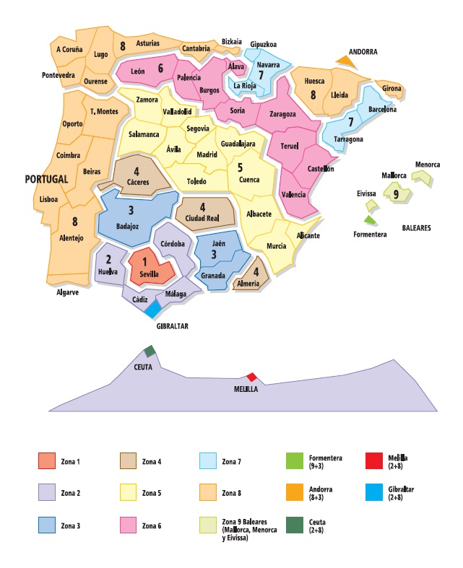
60 | 13.23 | 16.98 | 19.44 | 27.91 | 29.15 | 32.64 | 28.81 | 47.96 | 19.17 | 29.31 |  | 53.99 | 91.85
70 | 14.72 | 18.90 | 21.63 | 31.07 | 32.45 | 36.38 | 32.06 | 53.36 | 21.32 | 32.60 |  | 60.09 | 102.20
80 | 16.15 | 20.81 | 23.81 | 34.24 | 35.76 | 40.09 | 35.32 | 58.79 | 23.48 | 35.93 |  | 66.22 | 112.58
90 | 17.71 | 21.44 | 25.92 | 37.26 | 38.92 | 43.62 | 38.44 | 63.99 | 25.54 | 39.11 |  | 72.03 | 122.47
100 | 19.25 | 23.29 | 28.22 | 40.54 | 42.33 | 47.50 | 41.82 | 69.64 | 27.83 | 42.58 |  | 78.51 | 133.35
125 | 21.66 | 26.34 | 32.13 | 46.11 | 48.19 | 54.00 | 47.57 | 79.24 | 31.63 | 48.41 |  | 89.24 | 151.62
150 | 25.38 | 30.74 | 37.40 | 53.73 | 56.05 | 62.89 | 55.41 | 92.22 | 36.79 | 56.36 |  | 103.89 | 176.60
175 | 28.08 | 34.05 | 41.37 | 59.42 | 62.05 | 69.58 | 61.31 | 102.03 | 40.73 | 62.37 |  | 117.17 | 199.14
200 | 31.46 | 38.12 | 46.29 | 66.49 | 69.42 | 77.87 | 68.58 | 114.17 | 45.57 | 69.81 |  | 131.14 | 222.83
250 | 35.74 | 43.38 | 52.71 | 75.72 | 79.06 | 88.64 | 78.12 | 130.00 | 51.90 | 79.45 |  | 149.24 | 253.81
300 | 40.13 | 48.84 | 59.57 | 85.55 | 89.29 | 100.17 | 88.25 | 146.87 | 58.62 | 89.78 |  | 168.71 | 286.68
350 | 44.70 | 54.54 | 66.80 | 95.95 | 100.20 | 112.35 | 99.02 | 164.75 | 65.74 | 100.69 |  | 189.15 | 321.65
400 | 49.29 | 59.83 | 73.82 | 106.03 | 110.69 | 124.16 | 109.36 | 182.11 | 72.66 | 111.24 |  | 209.08 | 355.37
450 | 53.32 | 65.47 | 80.91 | 116.22 | 121.36 | 136.09 | 119.90 | 199.58 | 79.66 | 121.98 |  | 229.12 | 389.58
500 | 57.63 | 71.10 | 88.33 | 126.89 | 132.47 | 148.59 | 130.89 | 217.90 | 86.93 | 133.13 |  | 250.21 | 425.29
600 | 70.81 | 86.21 | 114.69 | 164.76 | 172.04 | 192.96 | 170.00 | 282.98 | 112.94 | 172.91 |  | 308.63 | 524.72
700 | 79.58 | 97.27 | 130.53 | 187.50 | 195.77 | 219.58 | 193.40 | 321.94 | 128.47 | 196.72 |  | 351.17 | 596.94
800 | 87.72 | 107.91 | 146.50 | 210.46 | 219.72 | 246.46 | 217.13 | 361.43 | 144.20 | 220.82 |  | 394.15 | 670.16
900 | 96.73 | 119.26 | 162.69 | 233.80 | 244.08 | 273.77 | 241.15 | 401.46 | 160.17 | 245.32 |  | 437.79 | 744.30
1000 | 106.65 | 131.93 | 181.19 | 260.32 | 271.81 | 304.87 | 268.54 | 447.06 | 178.39 | 273.21 |  | 487.58 | 828.95
Más de 1000kg € adicional por cada fracción de 100kg | 9.86 | 11.96 | 16.47 | 23.81 | 24.76 | 27.90 | 24.34 | 40.70 | 16.26 | 24.76 |  | 100.36 | 118.93

SERVICIO CANARIAS | Descuento en Portes |  | % Dto en Recogidas en otra provincia 3:
CANARIAS AÉREO | 0% |  |  | 47% |  |  | 0
CANARIAS MARÍTIMO | 0% |  |  |  |  |  | 0
REEXPEDICIÓN | 0% | (2) |  |  |  |  | 0
1 Zonas que actúan como reexpediciones especiales. 2 Excepto las Reexp. Especiales a Andorra, Formentera, Ceuta, Melilla, Gibraltar e Interislas.
3 Dto sobre tarifa publicada de la provincia de origen, aplicable a envíos con recogida y entrega en provincias distintas de la del cliente
Se aplicará un | 0% | sobre el precio de los portes reflejados en la |  |  |  | tarifa especial | en concepto de mejora de cobertura de responsabilidad.
Nuestra responsabilidad por daños, pérdidas o averías que sufran las mercancías está limitada hasta |  |  |  |  |  | el valor IPEM vigente
con un máximo de | 1/3 del IPREM | según LCTTM.
SUPLEMENTO POR COMBUSTIBLE Y EXTRACARGOS NO INCLUIDOS.
MERCANCÍAS VOLUMINOSAS: Se aplicará la medida correctora de: |  |  |  |  | Tramos kilos |  | Ratio Volumétrico 4
 |  |  |  |  | Hasta | 500 kg | 250 kg/m3
 |  |  |  |  | Hasta | 1,000 kg | 250 kg/m3
 |  |  |  |  | Hasta | 99,999 kg | 250 kg/m3
 |  |  |  |  | 4 aplicable en los tráficos de salidas
A Canarias via aérea se considerará el ratio de 200 kg/m3; en envíos a Canarias via marítima y a los destinos especiales Andorra, Ceuta, Melilla y Gibraltar, se aplicará la medida correctora de 250kg/m3

MÍNIMOS DE PERCEPCIÓN: El importe de cualquier fracción será siempre superior al de su anterior en kilogramos.

VOLUMEN MÍNIMO DE NEGOCIO |  | Envios /mes: |  |  | Falta indicar el número de envíos/mes
 |  | Facturación /mes: |  |  | Falta indicar la facturación/mes
FORMA DE PAGO:

VALIDEZ DE LAS CONDICIONES ECONÓMICAS 5:
Desde: | 2026-01-01
Hasta: | Publicación de la nueva tarifa

5 Las tarifas se basan en el volumen y perfil de envios proporcionados por el Cliente con anterioridad a este acuerdo. En el supuesto de un recorte de los volúmenes previstos (de alguno o todos los productos) de más del 25% en tres (3) meses consecutivos, o un cambio sustancia en el volumen, peso o destino de los envios, DHL se reserva el derecho a ajustar las tarifas con un preaviso de un (1) mes notificado por escrito.

A menos que se especifique otra cosa, las tarifas son válidas para los servicios durante el horario operativo estándar designado por DHL y deben excluirse festivos y fines de semana.
En el caso de que la tasa de inflación exceda el 8%, DHL tendrá el derecho a aplicar un extracargo temporal de inflación con un aviso previo de 30 días, que será aplicable hasta la siguiente revisión de precios.
Las tarifas se actualizarán de acuerdo con la subida general de precios ("GPI") de DHL
Recargos gubernamentales y regulatorios: Cualquier modificación en la legislación vigente y/o decisiones de organizaciones gubernamentales que supongan un aumento de costes
para DHL serán repercutidos al Cliente en la proporción correspondiente, con un preaviso escrito de treinta (30) días.
Situaciones de emergencia: DHL se reserva el derecho a aplicar un suplemento de emergencia para recuperar costes derivados de situaciones temporales de emergencia
que están fuera del control de DHL y que no hayan podido ser previstas a la firma de este acuerdo. Estos recargos serán temporales y se aplicarán con carácter adicional a la tarifa.
El Cliente recibirá un preaviso de ocho (8) días a través de la página web si se diera un recargo de emergencia, describiendo las razones de dicho recargo.
Con la firma de este acuerdo se aceptan los Servicios de Valor Añadido y Suplementos, así como las Consideraciones Específicas del Producto.
Se aplicarán los Términos y Condiciones de DHL eCommerce que están disponibles en la página web www.dhlecommerce.es, que el cliente manifiesta conocer y aceptar.
Esta oferta tiene una validez de 3 meses desde la fecha de su presentación, hasta el: |  |  |  |  | 2026-03-01

ACUERDO
Conforme Cliente |  |  |  |  | Conforme DHL

Nombre: |  |  |  |  | Nombre:
Fecha: | 2025-12-01 |  |  |  | Fecha: | 2025-12-01
Firma: |  |  |  |  | Firma:

Tarifa DHLParcel Europlus Islas
DHL PARCEL EUROPLUS DOMÉSTICO OFERTA ECONÓMICA |  |  |  |  |  |  |  | DHL PARCEL EUROPLUS DOMÉSTICO OFERTA ECONÓMICA

DHL Parcel Europlus Doméstico |  | CANARIAS, AZORES Y MADEIRA |  |  |  |  |  | CONSIDERACIONES ESPECIALES | CANARIAS, AZORES Y MADEIRA

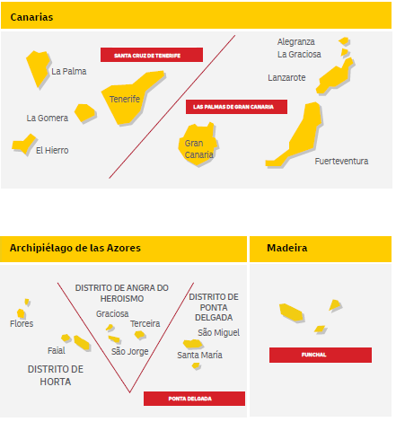
HASTA KILOS | AÉREO Tenerife, Las Palmas, Funchal, Ponta Delgada | MARÍTIMO Tenerife, Las Palmas, Funchal, Ponta Delgada | Reexpedición | Reexpedición Interislas
5 | 126.02 | 53.48 | 11.12 | 24.81
10 | 131.66 | 57.13 | 11.92 | 26.12
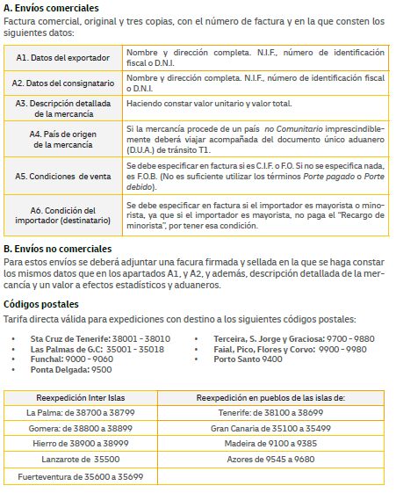
20 | 175.82 | 82.17 | 14.58 | 26.89
30 | 229.38 | 106.48 | 17.13 | 29.43
40 | 277.28 | 129.44 | 20.41 | 32.31
50 | 348.21 | 148.11 | 23.47 | 34.81
60 | 415.93 | 167.00 | 24.12 | 37.45
70 | 470.16 | 185.87 | 27.06 | 39.99
80 | 519.81 | 204.83 | 29.37 | 42.59
90 | 574.19 | 222.77 | 32.88 | 45.11
100 | 621.51 | 242.58 | 36.30 | 47.70
125 | 742.22 | 260.04 | 40.67 | 48.38
150 | 890.76 | 312.06 | 49.18 | 58.09
175 | 1,075.49 | 376.73 | 55.74 | 70.10
200 | 1,229.16 | 421.57 | 64.08 | 80.19
250 | 1,472.80 | 460.36 | 71.78 | 90.16
300 | 1,767.37 | 499.10 | 78.16 | 108.20
350 | 2,061.88 | 582.29 | 86.10 | 126.17
400 | 2,356.44 | 665.37 | 93.46 | 144.25
450 | 2,651.00 | 748.65 | 100.58 | 162.26
500 | 2,945.55 | 831.82 | 107.69 | 180.32
600 | 3,208.54 | 909.92 | 128.89 | 210.08
700 | 3,743.27 | 1,061.55 | 144.90 | 245.11
800 | 4,278.06 | 1,213.18 | 161.49 | 280.18
900 | 4,812.86 | 1,364.83 | 178.12 | 315.17
1000 | 5,347.56 | 1,516.47 | 194.37 | 350.14
Más de 1.000 Kg € adicional por cada fracción de 100 Kg | 534.76 | 209.96 | 17.74 | 35.02

* Tarifa Neta, descuento ya aplicado en los precios reflejados.
** Suplemento por combustible, extracargos e impuestos no incluidos
Para un volumen mínimo de: |  |  | envíos/mes

Peso volumétrico: | En el servicio marítimo se aplicará la medida correctora de 250k Kg/m3 y de 200 Kg/m3 en el servicio aéreo.

VALIDEZ DE LAS CONDICIONES ECONÓMICAS (*):
Desde: | 2026-01-01
Hasta: | Publicación de la nueva tarifa
 |  |  |  |  |  | Esta oferta tiene una validez de 3 meses desde su presentación: | 2026-03-01
(*) Las tarifas se basan en el volumen y perfil de envios proporcionados por el Cliente con anterioridad a este acuerdo. En el supuesto de un recorte de
los volúmenes previstos (de alguno o todos los productos) de más del 25% en tres (3) meses consecutivos, o un cambio sustancia en el volumen,
peso o destino de los envios, DHL se reserva el derecho a ajustar las tarifas con un preaviso de un (1) mes notificado por escrito.
A menos que se especifique otra cosa, las tarifas son válidas para los servicios durante el horario operativo estándar designado por DHL y deben excluirse festivos y fines de semana.
En el caso de que la tasa de inflación exceda el 8%, DHL tendrá el derecho a aplicar un extracargo temporal de inflación con un aviso previo de 30 días, que será aplicable hasta la siguiente revisión de precios.
Las tarifas se actualizarán de acuerdo con la subida general de precios ("GPI") de DHL
Recargos gubernamentales y regulatorios: Cualquier modificación en la legislación vigente y/o decisiones de organizaciones gubernamentales que supongan un aumento de costes
para DHL serán repercutidos al Cliente en la proporción correspondiente, con un preaviso escrito de treinta (30) días.
Situaciones de emergencia: DHL se reserva el derecho a aplicar un suplemento de emergencia para recuperar costes derivados de situaciones temporales de emergencia
que están fuera del control de DHL y que no hayan podido ser previstas a la firma de este acuerdo. Estos recargos serán temporales y se aplicarán con carácter adicional a la tarifa.
El Cliente recibirá un preaviso de ocho (8) días a través de la página web si se diera un recargo de emergencia, describiendo las razones de dicho recargo.
Con la firma de este acuerdo se aceptan los Servicios de Valor Añadido y Suplementos, así como las Consideraciones Específicas del Producto.
Se aplicarán los Términos y Condiciones de DHL Parcel que están disponibles en la página web www.dhlparcel.es, que el cliente manifiesta conocer y aceptar.

ACUERDO
Conforme Cliente |  |  |  | Conforme DHL

Nombre: |  |  |  | Nombre:
Fecha: | 2025-12-01 |  |  | Fecha: | 2025-12-01
Firma: |  |  |  | Firma:

